상품제안서
대나무 전통부채_인쇄가능 | 상품코드: F26622

 |  |  |  |  |  |  | 02-412-0044 | www.easy1.co.kr
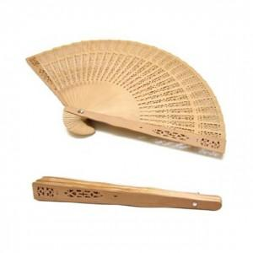

【상세/제작정보】 | - 실크1도 인쇄 (1면 300원/ 2면 500원) - 레이저 인쇄 (1면 800원/2면1500원) - 인쇄 후 OPP 재포장 : 100원/EA

【인쇄/포장옵션】 | 실크, 레이저 / 인쇄 후 OPP 재포장

【공급단가】 | 수량 | 300~ | 600~ | 1,000~ | 3,000~ | 5,000~
*VAT별도 | 단가 | 1,020원 | 1,010원 | 980원 | 940원 | 900원

【상품 URL】 | https://dev.easy1.co.kr:443/src/goods_detail.php?gdno=26622

